상품제안서
[ELLE] 민트타올 1P | 상품코드: S36999

 |  |  |  |  |  |  | 02-713-8555 | www.synergygift.co.kr
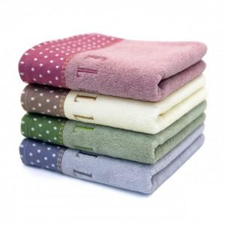

【상세/제작정보】

【인쇄/포장옵션】 | 실크, 자수 / 포장지포장

【공급단가】 | 수량 | 200~ | 500~ | 1,000~ | 3,000~ | 5,000~
*VAT별도 | 핑크 | 5,130원 | 4,940원 | 4,750원 | 4,560원 | 4,440원
 | 바이올렛
 | 베이지
 | 그린

【상품 URL】 | https://www.synergygift.co.kr:443/src/goods_detail.php?gdno=36999

